상품제안서
EVIG 큐브팝 3in1 접이식 고속무선충전기(갤럭시+애플워치 호환) | 상품코드: S45430

 |  |  |  |  |  |  | 02-713-8555 | www.synergygift.co.kr
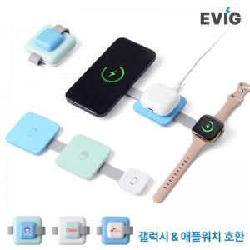

【상세/제작정보】 | Galaxy, Apple 구분없이 스마트폰, 무선이어폰, 스마트워치 동시충전이 가능한 큐브형 3단접이식 고속충전기

【인쇄/포장옵션】 | 실크, 레이저, 풀칼라 / 포장지포장

【공급단가】 | 수량 | 20~ | 50~ | 100~ | 300~ | 1,000~
*VAT별도 | 단가 | 13,100원 | 12,300원 | 11,900원 | 11,400원 | 11,000원

【상품 URL】 | https://www.synergygift.co.kr:443/src/goods_detail.php?gdno=45430

